Check Volume Marché Robi FRA
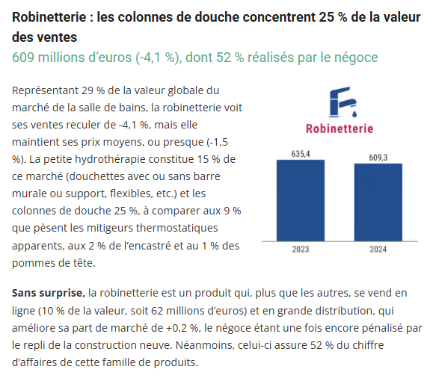
 |  |  |  |  | 2020 - Données 2019

BRG
Données 2020
Année référence 2019 (stable - hors COVID)

 | Resid + Non-Résid
 | Volumes |  | Volumes
 | 2019 |  | 2025
Lavabo | 3,941,000
Douche | 3,385,000
Urinoir | 131,000
WC | 195,000

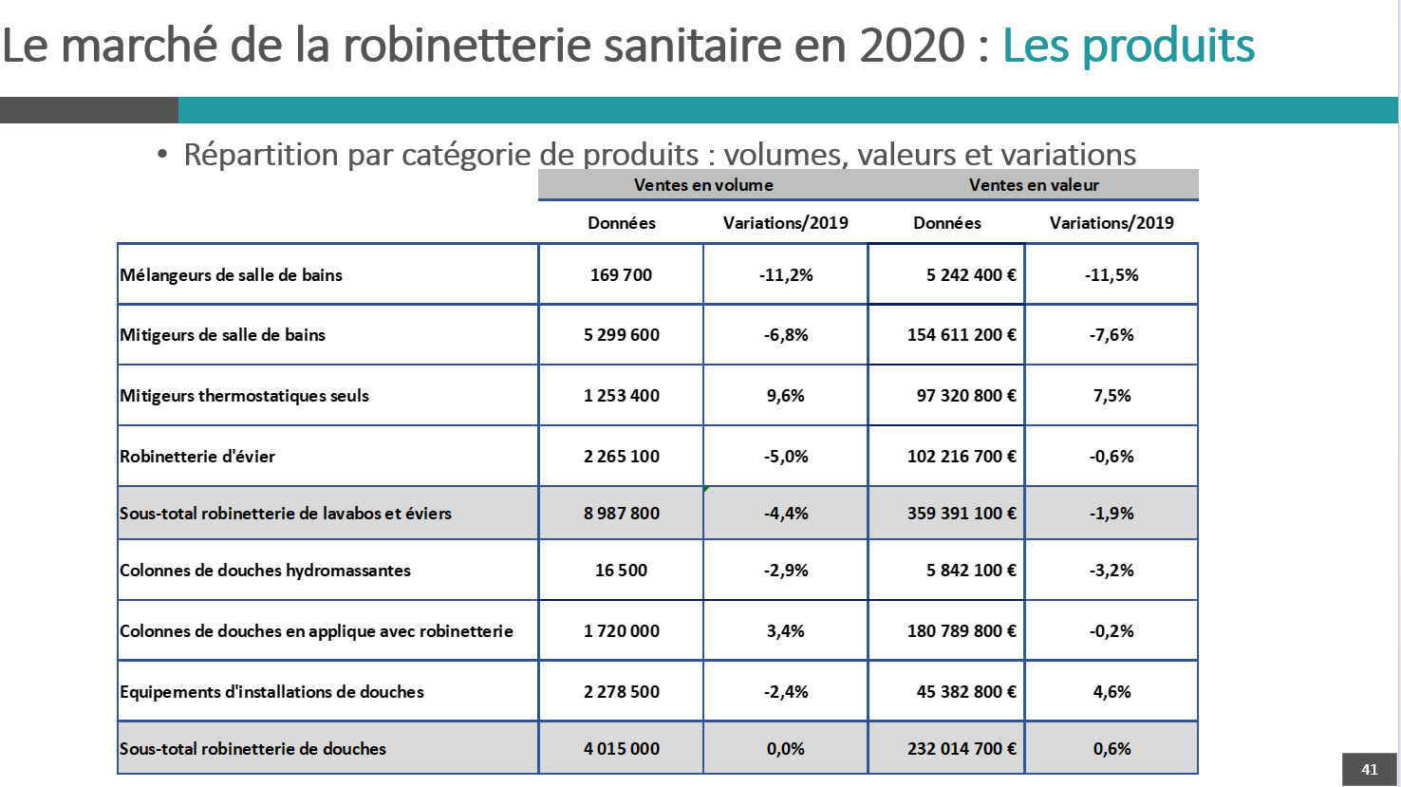
 |  |  |  |  | 2020 - Données 2019 | 2022 - Données 2021
 |  |  |  |  |  | https://www.salledebains.fr/en-2022-la-salle-de-bains-franchit-la-barre-symbolique-des-2-milliards-deuros/
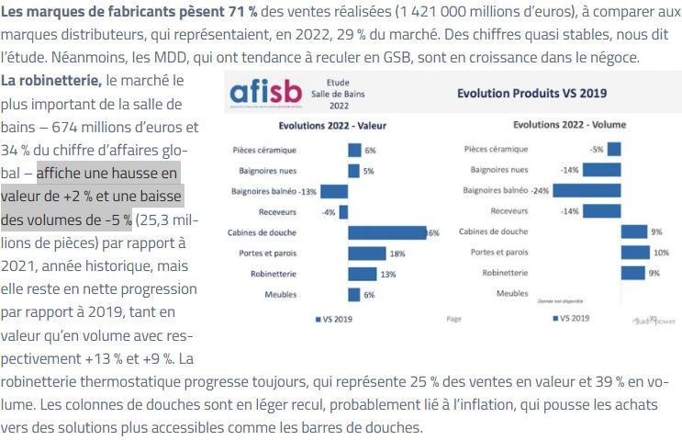
AFISB
Données 2020, 2022, 2023

 | Resid + Non-Résid
 | Volumes |  | Volumes
 | 2019 |  | 2020
Mélang | 191,104 | -11.2% | 169,700
Miti | 5,686,266 | -6.8% | 5,299,600
Miti therm. | 1,143,613 | 9.6% | 1,253,400
Lavabo | 7,020,983 | -4.2% | 6,722,700 | (hors Evier)
Douche | 4,015,000 | 0.0% | 4,015,000
Urinoir |  |  | 131,000
WC |  |  | 195,000

 |  |  |  |  |  | https://www.sdbpro.fr/salle-de-bains-2023-ventes-fabricants-baissent-de-12/
 |  |  |  |  | 2021 - Données 2020
 |  |  |  |  |  | 2023 - Données 2022
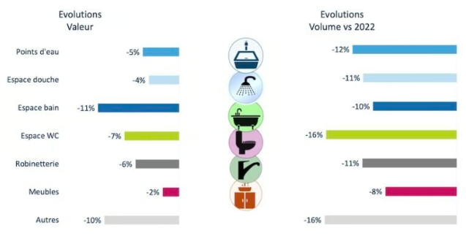

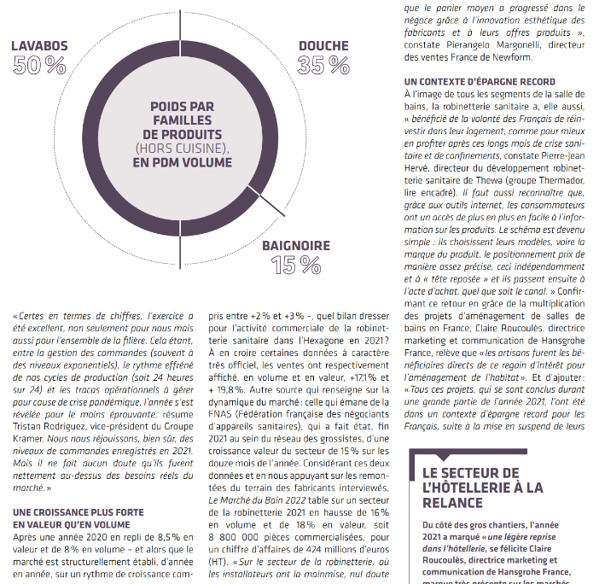

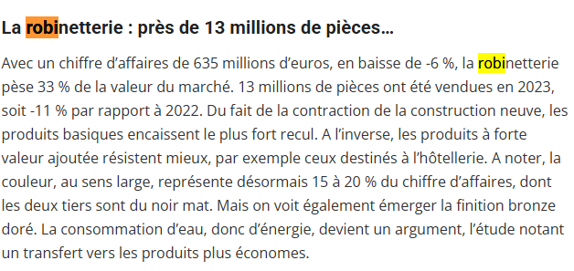

 |  |  |  |  |  | https://www.sdbpro.fr/marche-salle-de-bains-2024-recul-42/?utm_source=chatgpt.com

Méthode dimensionnement
Méthode de dimensionnement retenue Volumes unitaires 2025 (lavabos, douches, urinoirs, WC)

1. Objectif de la méthode
Construire un ratio unitaire par sous-segment plus robuste qu'une moyenne brute. Le ratio vise à représenter le parc existant 2025 : il ne dimensionne pas un établissement idéal, mais un établissement « représentatif » en tenant compte du minimum sanitaire, de la taille probable, du mix réel de petits/moyens/grands sites et de l'intensité d'usage des sanitaires.

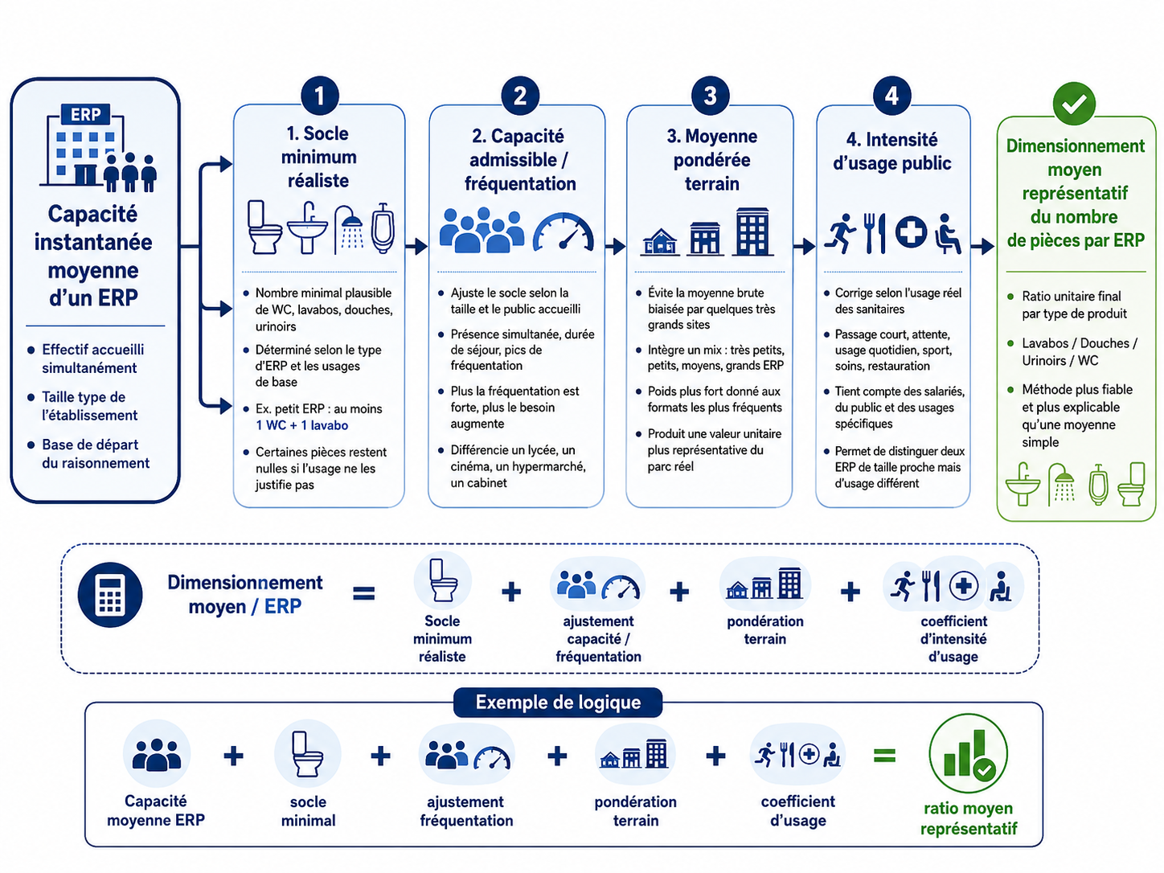

2. Socle minimum réaliste
Ce que c'est |  | Comment il est déterminé |  | Comment il est calculé
• Niveau d'équipement sanitaire que l'on s'attend à trouver dans un établissement « de base » du sous-segment. • Il intègre les fonctions indispensables : WC, lavabos, accessibilité, blocs élèves/public, blocs personnel. • Il n'ajoute pas automatiquement douches ou urinoirs : ces produits ne sont retenus que si l'usage le justifie. |  | • Lecture de la fonction du lieu : enseignement, soins, sport, restauration, attente, passage court, activité salissante. • Identification des usagers réellement concernés : public, élèves, salariés, personnel technique, visiteurs. • Prise en compte des équipements souvent présents même hors public : sanitaires personnel, vestiaires, locaux EPS. |  | • On part d'un établissement minimal plausible : nombre de blocs sanitaires × équipements par bloc. • On ajoute les fonctions spécifiques du sous-segment : vestiaires, sanitaires adultes, zones techniques, accueil simultané. • Si l'équipement n'est présent que dans une partie du parc, il est converti en moyenne de parc : ex. 0,3 douche = présence minoritaire.

3. Capacité admissible / fréquentation
Ce que cela mesure |  | Paramètres utilisés |  | Application au ratio
• La capacité admissible ajuste le socle selon le nombre probable d'usagers présents simultanément. • Elle évite de dimensionner un grand établissement comme un petit ERP. • Elle ne correspond pas seulement au nombre annuel de visiteurs : c'est surtout la présence simultanée qui compte. |  | • Taille du site : petit, moyen, grand, très grand. • Durée de présence : passage court, demi-journée, journée complète. • Pics : pauses, interclasses, entractes, fins de service, flux groupés. • Usagers additionnels : salariés, encadrants, techniciens, prestataires. |  | • Le ratio augmente par paliers, pas linéairement. • Les très grands sites ne doivent pas piloter seuls la valeur du sous-segment. • Exemple : un lycée de 1 500 élèves tire le besoin vers le haut, mais il ne doit pas faire supposer que tous les lycées ont cette taille.

4. Moyenne pondérée terrain
Principe |  | Construction |  | Pourquoi c'est plus fiable
• Le sous-segment est vu comme un portefeuille de sites : très petits, petits, moyens, grands, très grands. • On ne cherche pas une moyenne statistique fine, mais une moyenne opérationnelle plausible. • Les formats les plus fréquents pèsent davantage que les cas extrêmes. |  | • Définir implicitement des profils de taille. • Associer à chaque profil un niveau d'équipement plausible. • Pondérer les profils selon leur présence probable dans le parc. Formule logique : ratio retenu = somme des ratios par profil × poids du profil. |  | • Évite de surdimensionner un sous-segment à cause de quelques très grands sites. • Évite aussi de sous-dimensionner les familles où les équipements sont structurellement plus nombreux. • Donne un ratio explicable : ni minimum réglementaire pur, ni moyenne tirée par les extrêmes.

5. Coefficient d'intensité d'usage public
Ce que cela corrige |  | Critères concrets |  | Effet attendu
• Deux établissements de même taille peuvent utiliser très différemment leurs sanitaires. • Le coefficient corrige le ratio selon la fréquence et la dureté d'usage. • Un sanitaire scolaire, sportif ou de restauration tourne plus intensément qu'un sanitaire de passage. |  | • Durée de présence : quelques minutes, plusieurs heures, journée. • Flux concentrés : récréations, pause déjeuner, interclasses, entractes. • Nature d'usage : hygiène, sport, activité salissante, soins, restauration. • Besoins séparés : public / salariés / élèves / vestiaires / personnel technique. |  | • Usage faible : ratio proche du socle. • Usage régulier : ratio renforcé. • Usage intensif ou par pics : ratio plus élevé, surtout lavabos/WC. • Usage spécifique : ajout prudent de douches ou urinoirs lorsque la présence est crédible.

6. Exemple parlant - Lycées (vestiaires EPS inclus)
Ce que le ratio tient compte
• Un lycée combine plusieurs populations : élèves, enseignants, vie scolaire, agents techniques, administration, visiteurs ponctuels. • Les sanitaires ne sont pas seulement à l'entrée : ils sont répartis par bâtiments, étages, zones élèves, locaux adultes et parfois ateliers. • Les flux sont concentrés : interclasses, récréations, pause méridienne, sorties de cours et activités EPS. • Les vestiaires EPS inclus justifient de retenir des douches, mais en moyenne pondérée : tous les lycées n'ont pas les mêmes gymnases, vestiaires, douches fonctionnelles ou usages sportifs. • Les urinoirs sont retenus lorsque les blocs garçons sont structurés, mais le ratio reste prudent car une partie du parc évolue vers des blocs plus mixtes ou uniquement WC. • Le ratio évite d'extrapoler à partir des seuls très grands lycées urbains, internats ou campus techniques.

Lecture par type de produit - Lycées (vestiaires EPS inclus)
Produit | Logique retenue |  | Effet sur le ratio |  | Point de prudence
Lavabos | Présents dans les blocs élèves, sanitaires adultes et vestiaires EPS ; usage fréquent aux pauses et après activité sportive. |  | Ratio élevé, porté par la répartition des points d'eau et la fréquence d'usage. |  | Ne pas dimensionner comme un campus très grand ; pondération par lycées moyens.
WC | Besoin structurel pour élèves et adultes, avec blocs répartis et forte présence simultanée en journée. |  | Ratio élevé, proche du socle renforcé scolaire. |  | Tenir compte des configurations anciennes rénovées par lots.
Urinoirs | Présents dans une partie des blocs garçons, surtout dans le parc existant traditionnel. |  | Ratio positif mais plus prudent que les WC. |  | Baisse relative possible dans les rénovations inclusives ou blocs mixtes.
Douches | Liées principalement aux vestiaires EPS, gymnases ou équipements sportifs associés, pas à tous les sanitaires du lycée. |  | Ratio positif, mais inférieur aux lavabos/WC car usage localisé. |  | Toutes les douches existantes ne sont pas également utilisées ou maintenues en service.

Conclusion : bien plus solide qu'une moyenne, le ratio retenu - adaptée à la réalité et au terrain - permet de pouvoir dimensionner le parc 2025 existant de la manière la plus consistante et réaliste possible. Il représente un niveau d'équipement attendu pour l'ensemble du sous-segment, en combinant minimum sanitaire, taille probable, distribution terrain et intensité d'usage. Il évite à la fois le minimum réglementaire trop bas et la moyenne brute tirée par quelques établissements très équipés.

